Sheet1
中国铝业几内亚有限公司报价单 Formulaire de devis de CHALCO GUINEA COMPANY S.A.
序号 NO | 物料名称 Désignation （chinois） | 物料名称（英文或法文） Designation (anglais ou français) | 规格型号 Spécification | 单位 Unité | 数量 Quantité | 单价 P.U (GNF) | 总价 M.T (GNF) | 到货时间 Date de livraison | 备注 Remarques | 车辆铭牌 Plaque d'equipement
1 | 燃油一级滤芯 | Filtre à carburant de premier niveau | 860152450/860315122 | 件/pièce | 160 |  |  |  |  | 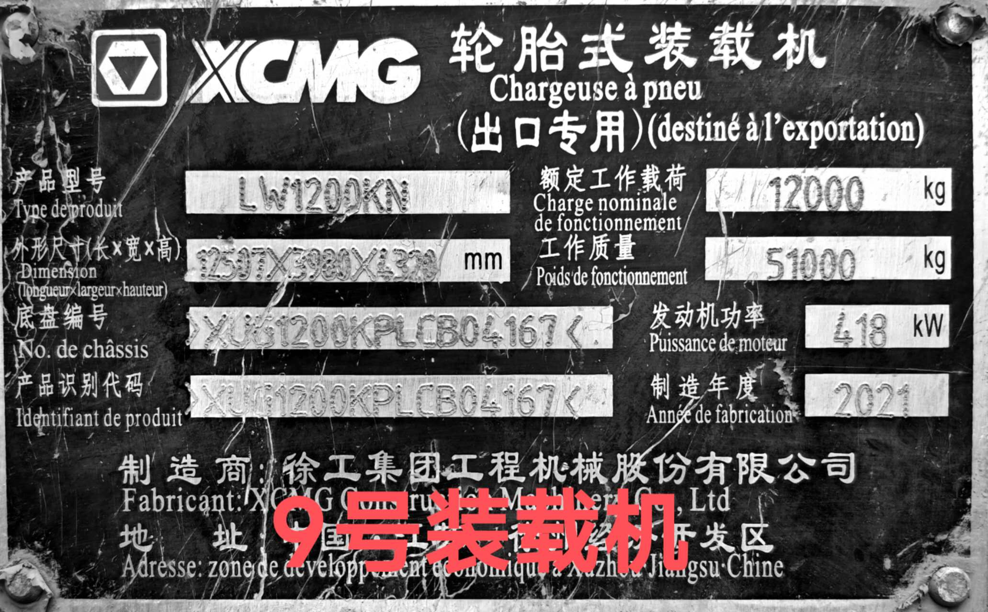
2 | 冷却器 | Refroidisseur | 803079759 | 件/pièce | 4
3 | 电器集中控制盒 | Boîtier de commande électrique centralisé | 803695147 | 件/pièce | 2
4 | 工作泵 | Pompe de service | 803164423 | 件/pièce | 2
5 | 液压油呼吸滤芯 | Filtre de respiration d'huile hydraulique | 804469642 | 件/pièce | 40
TOTAL HT（不含税总价）
TVA 18%（18%增值税）
TOTAL TTC（含税总价）
报价单位（签字并盖章） Signature et cachet de l'entreprise： |  |  | 报价联系人 Contact de l'entreprise : |  |  | 联系人电话 Numéro de téléphone de contact : |  |  | 报价有效期 Date du délai de validité du devis :

